Тест-кейсы
ID: | 23 | Приоритет: | Средний | Требование: | REQU-7456
Модуль: | Форма выставления оценок
Подмодуль: | Подмодуль формы "Оценка", поле ввода "Баллы за экзамен"
Проверка отображения ошибки при вводе значения за диапазоном допустимых значений.

Предусловие: | Заполнить поля в подмодуле "Дисциплина" и "Студент"
1. Ввести в поле значение "51"
ОР: | Под полем "Баллы за экзамен" отображается ошибка "Введите значение от 0 до 50"
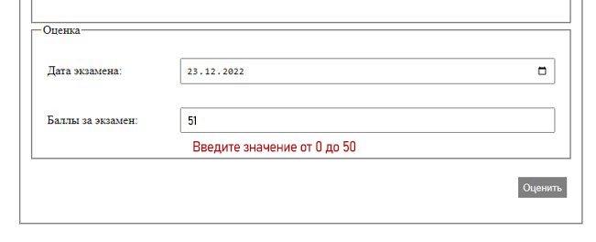

ID: | 8 | Приоритет: | Высокий | Требование: | REQU-7456
Модуль: | Форма выставления оценок
Подмодуль: | Подмодуль формы "Дисциплина", поле ввода "Предмет"
Проверка набора доступных предметов после выбора курса и факультета.

Предусловие: | 1. Выбрать в поле "Факультет" значение "ВМК"
 | 2. Выбрать в листе радиобаттонов "Курс" значение 2.
1. Нажать на поле "Предмет"
ОР: | В выпадающем списке в поля " Предмет" должны быть доступны следующие значения : "Численные методы" , "Программирование на С".

ID: | 9 | Приоритет: | Высокий | Требование: | REQU-7456
Модуль: | Форма выставления оценок
Подмодуль: | Подмодуль формы "Дисциплина", поле ввода "Предмет"
Проверка поля на недоступность в случае если факультет или курс не выбран.

Предусловие: | 1. Сделать поле "Факультет" пустым.
 | 2. Выбрать в листе радиобаттонов "Курс" значение 2.
1. Нажать на поле "Предмет"
ОР: | Поле "Предмет" недоступно.

ID: | 24 | Приоритет: | Высокий | Требование: | REQU-7456
Модуль: | Форма выставления оценок
Подмодуль: | Всплывающее окно с информацией.
Проверка на правильность автозаполнения окна с информацией.

Предусловие: | 1. Выбрать в поле "Факультет" значение "ВМК"
 | 2. Выбрать в листе радиобаттонов "Курс" значение 2.
 | 3. Выбрать в поле "Предмет" значение "Программирование на С"
 | 4. Выбрать в поле "Преподаватель" значение "Европеев Л.Т."
 | 5. Выбрать в поле "Группа" значение "222"
 | 6. Выбрать в поле "Студент" значение "Толстая Б.Д."
 | 7. Выбрать в поле "Дата экзамена" значение "23.12.2022"
 | 8. Выбрать в поле "Баллы за экзамен" значение "31"
 | 9. Нажать кнопку "Отправить"

ОР: | Появилось окно с информацией с текстом:
 | Дата приема экзамена: 23.12.2022 -
 | Толстая Б.Д.
 | Дисциплина - Программирование на С
 | Оценка - хорошо

ID: | 6 | Приоритет: | Средний | Требование: | REQU-7456
Модуль: | Форма выставления оценок
Подмодуль: | Подмодуль формы "Дисциплина", поле "Курс"
Проверка, что в листе радиобаттонов нельзя выбрать больше одного номера курса одновременно.

Предусловие | 1. Выбрать в листе радиобаттонов "Курс" значение 2.
1. Нажать в листе радиобаттонов "Курс" на значение 6.
ОР: | Значение в листе радиобатоннов меняется со значения "2" на значение "6"

ID: | 17 | Приоритет: | Средний | Требование: | REQU-7456
Модуль: | Форма выставления оценок
Подмодуль: | Подмодуль формы "Оценка", поле "Дата экзамена"
Проверка, что при нажатии на иконку появляется поле(окно) с календарем для выбора даты.

Предусловие | 1. Заполнить поля подмодулей формы "Дисциплина" и "Студент"
1. Нажать на иконку календаря.
ОР: | При нажатии должен появиться календарь для выбора даты.

ID: | 15 | Приоритет: | Средний | Требование: | REQU-7456
Модуль: | Форма выставления оценок
Подмодуль: | Подмодуль формы "Студент", поле "Студент".
Проверка набора доступных студентов после выбора номера группы.

Предусловие | 1. Выбрать в поле "Факультет" значение "Экономический"
 | 2. Выбрать в поле курс значние "6"
 | 3. Выбрать в поле "Группа" значение "642"
1. Нажать на поле "Студент"
ОР: | В выпадающем списке в поля " Предмет" должны быть доступны следующие значения : "Сидорова Л.А" , "Толстая Б.Д" , "Блок В.Г."

